OPZ część 2
Załącznik nr 1. 2 do zapytania ofertowego - Opis Przedmiotu Zamówienia (OPZ) - Formularz cenowy dla części 2 - środki czystości - chemia profesjonalna

 |  |  |  | O F E R T A:
Lp. | Nazwa artykułu | szacunkowa il. sztuk | UWAGI zamawiającego | cena jednostkowa netto | wartość netto | stawka podatku VAT % | Wartość brutto | Asortyment oferowany (nazwa handlowa lub nazwa producenta i kod produktu; waga opakowania, pojemność lub wymiary i in. parametry) - należy uzupelnić w każdej pozycji od 1 do 12
1 | 2 | 3 | 4 | 5 | 6 | 7 | 8 | 9
1 | KENOTEK Textil cleaner- środek do maszynowego czyszczenia dywanów i tapicerki. Bardzo mocno skoncentrowany preparat o przyjemnym i trwałym zapachu, może być stosowany we wszystkich typach urządzeń piorących i czyszczących, doskonale nadaje się do czyszczenia ręcznego i odplamiania, skutecznie usuwa wszystkie typy zabrudzeń nadając czyszczonym powierzchniom naturalny kolor, nie wymaga spłukiwania - poj. 10 l.- lub równoważny | 1 | 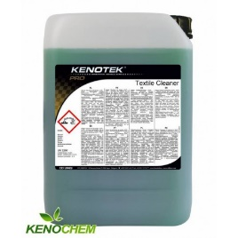 |  | -
2 | Lakma/ Daily Clean Drewno i Panele - Środek do mycia i pielęgnacji paneli podłogowych, paneli ściennych, parkietów oraz powierzchni z drewna lakierowanego, pH 7,5- 8,5, stężenie robocze 50-100 ml na 10 l. wody. Skutecznie usuwa wszelkie zabrudzenia nie pozostawiając smug. Dzięki zawartości naturalnych wosków pielęgnuje i chroni powierzchnie drewniane oraz panele. Zapewnia efekt hydrofobowości zabezpieczając myte powierzchnie przed przenikaniem wody. Posiada bardzo przyjemny zapach skórki pomarańczy – który na długo pozostaje w pomieszczeniu - o poj. 5 l. - lub równoważny | 2 | 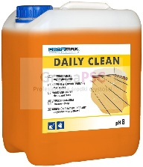 |  | -
3 | Sauber/ Sauber AR 15 Orange alkoholowy,- środek czyszczący do wszystkich wodoodpornych powierzchni, pomarańczowy zapach, H 7- 8, stężenie 20-50 ml na 10 l. wody, płyn koloru niebieskiego - poj. 10 l. - lub równoważny. | 7 | 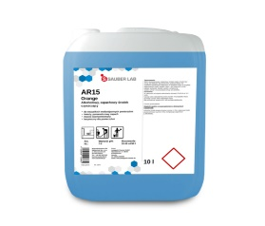 |  | -
4 | Gloss Protect do wykładzin PCV ochrona nabłyszczanie. Środek do trwałej konserwacji i nabłyszczania podłóg. Służy do ochrony i nabłyszczania PVC i LINOLEUM j do konserwacji powierzchni narażonych na zniszczenia tj: wykładziny PVC i linoleum. Środek nadaje wysoki połysk bez konieczności polerowania, chroni przed brudem i zabezpiecza, podłogi przed zarysowaniem, zabezpiecza przed powstawaniem śladów po obcasach. Jest środkiem na bazie wysokiej jakości dyspersji styrenowo-akrylowe spełania wymagania dotyczące odporności na poślizg, zawarte w normie PN-EN 14041., pH -7,5 - poj. 5 l lub równoważny | 7 | 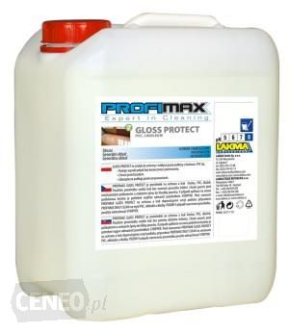 |  | -
5 | Glos Protect Drewno i panele. Środek na bazie wysokiej jakości dyspersji polimerowej do konserwacji powierzchni narażonych na zniszczenia tj. podłóg drewnianych lakierowanych oraz laminowanych paneli podłogowych. Nadaje wysoki połysk bez konieczności polerowania, wypełnia pory i chroni przed zarysowaniem, zabezpiecza przed przenikaniem wilgoci, ściera się bezpyłowo. Środek tworzy równomierną, gładką powłokę o wysokim połysku. Wysoka twardość powłoki polimerowej powoduje, że środek cechuje się wysoką odpornością na zarysowania. pH - 7 - poj. 5 l. lub równoważny | 1 | 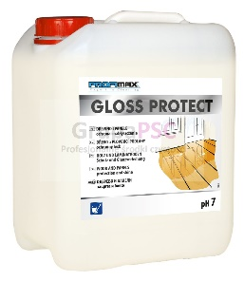 |  | -
6 | Sauber/ Sauber WP 30 Jump Sport - środek myjąco pielęgnujący do podlóg sportowych, antypoślizgowy zgodnie z normą DIN 18032, do mycia maszyowego, myje i pielęgnuje w jednym cyklu pracy, może być polerowany, dozowanie 50-320 na 10 l. wody, płyn koloru zielonego, pH 9-10 - poj. 10 l. lub równoważny | 1 | 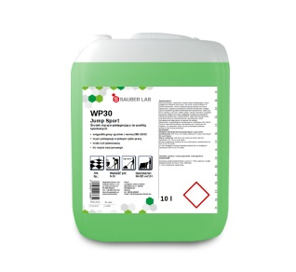 |  | -
7 | Roko wc trio 5 l.. Płyn do czyszczenia i dezynfekcji łazienek i wc Czyści, wybiela, dezynfekuje pH 12,5 . Skoncentrowany preparat do czyszczenia, dezynfekcji i wybielania powierzchni muszli klozetowych, pisuarów, wanien, umywalek, płytek, fug. Właściwości: skuteczny, skoncentrowany płyn do czyszczenia, dezynfekcji i wybielania. Doskonale zmywa i dezynfekuje, skuteczny wobec grzybów i bakterii, idealny do wybielania. | 1 | 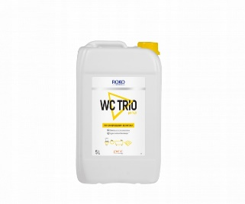 |  | -
8 | Stripper/ Lakma - środek czyszczący do usuwania polimerów, pH: 12-14. Skoncentrowany nisko pieniący środek do zmywania starych powłok ochronnych i brudu z wodoodpornych podłóg (np. PVC, kamień sztuczny i naturalny). Jest wysokoalkaliczny, posiada bardzo dobre właściwości emulgujące brud. Nadaje się do stosowania w maszynach jednotarczowych, mycia ręcznego i w automatach. Mocny alkaliczny środek, skutecznie rozpuszcza polimery oraz brud, ułatwia usunięcie starych powłok nabłyszczających posiada doskonałe właściwości emulgujące, poj 5 l. - lub równoważny | 1 | 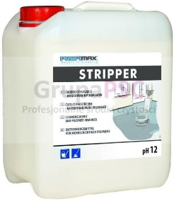 |  | -
9 | Sauber SR 25 - Codzienne mycie i odkamienianie Samido Fresh - Środek do codziennego mycia wszystkich powierzchni w sanitariatach, mocno skoncentrowany, posiadający przyjemny zapach, bezpieczny dla powierzchni, z łatwością usuwa kamień i tłuszcz, nabłyszcza czyszczone powierzchnie poj. 10l - lub równoważny | 1 | 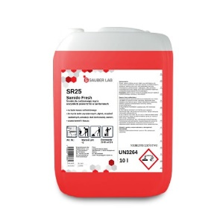 |  | -
10 | Ecolab Spirigel Complete alkoholowy żel do dezynfekcji rąk z pompką 500ml, Alkoholowy preparat do dezynfekcji rąk w postaci żelu. Zapewnia pełną ochronę bez ryzyka podrażnienia skóry. Zawiera substancje pielęgnujące, dzięki czemu preparat jest delikatny dla skóry przy jednoczesnym zapewnieniu kompletnej ochrony.Cechy produktu: Działanie wirusobójcze wobec wszystkich wirusów osłonionych łącznie z HBV, HCV i HIV, lub równoważny | 1 | 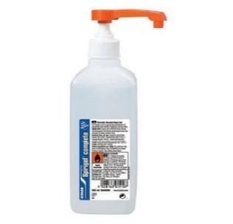 |  | -
11 | PRESEPTOL QV - produkt biobójczy do szybkiej dezynfekcji powierzchni 5 l. PRESEPTOL QV przeznaczony jest do szybkiej dezynfekcji powierzchni odpornych na wodę i alkohol w jednostkach m.in. użyteczności publicznej. Przeznaczony do powierzchni zarówno mających jak i nie mających bezpośredniego kontaktu z żywnością PRESEPTOL QV można stosować na wszelkie powierzchnie podłogowe i ponad podłogowe (lady, stoły itp.) oraz urządzenia (krajalnice, bemary, komory chłodnicze itp.) PRESEPTOL QV jest ciekłym środkiem bakteriobójczym, grzybobójczym, wirusobójczym i bójczym wobec prątków gruźlicy. W swoim składzie posiada mieszaninę alkoholi i substancję aktywną, która wspomaga biobójcze właściwości alkoholi lub równoważny | 1 | 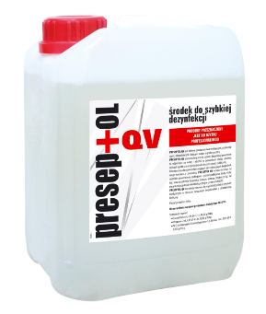 |  | -
12 | MPS Antiseptus 500ml płyn do higienicznej dezynfekcji rąk MPS Antiseptus 500ml z pompką - płyn na bazie alkoholu służący do higienicznej dezynfekcji rąk, przeznaczony do bezpośredniego stosowania na skórę. Gwarantuje 10-krotnie lepszą ochronę rąk w porównaniu z tradycyjnym mydłem. Przeznaczony jest dla wszystkich osób - od dorosłych, po dzieci. Stosowany bez konieczności spłukiwania, gwarantując ochronę: m.in. w domu, szpitalu, spa, biurach, zakładzie pracy, środowisku wojskowym, przemysłowym, spożywczym, fabrykach, szkołach, na stacjach benzynowych, terminalach granicznych, obiektach sportowych itp. (nadaje się także do dezynfekcji stóp).Wykazuje działanie bakteriobójcze w czasie 5min. w temperaturze 20oC wobec:- Escherichia coli PCM 1144 = ATCC 10536- Enterococcus hirae PCM 2559 = ATCC 10541- Staphylococcus aureus PCM 2602 = ATCC 6538- Pseudomonas aeruginosa PCM 2563 = ATCC 15442Potwierdzone działanie bakteriobójcze metoda wcierania przez 30s wykonaną dwukrotnie wobec Escherichia coli K12.Podstawowe dane:Wartość pH: 6,4 - 6,8Opakowanie 500ml z pompką (260 doz) lub równoważny | 1 | 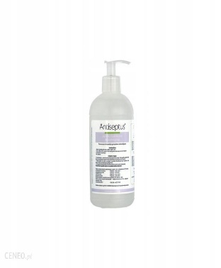 |  | -
Ogółem wartość zamówienia cz. 2: |  |  |  |  | -
 | słownie: wartość zamówienia cz. 2:

 | Akceptujemy warunki przedstawione w zapytaniu ofertowym ADM.271.1.2024 z 02.01.2024 r.

 | Uwaga: W przypadku zaoferowania produktu o wyższej lub niższej niż wskazana przez Zamawiającego pojemności, gramaturze, Wykonawca zobowiązany jest do wskazania takiej ilości sztuk zamawianego produktu, która po przemnożeniu będzie wynosić ilość jaką żąda Zamawiający [informację o wyższej lub niższej gramaturze należy podać w kolumnie 9 - Asortyment oferowany (nazwa handlowa lub nazwa producenta i kod produktu; waga opakowania, pojemność lub wymiary i in. parametry)
 | Uwaga: Jeżeli w kolumnie 9 „Asortyment oferowany (nazwa handlowa lub nazwa producenta i kod produktu; waga opakowania, pojemność lub wymiary i in. parametry)” Wykonawca nie wpisze nazwy oferowanego artykułu Zamawiający dla oceny przyjmie, że Wykonawca nie oferuje oryginalnego artykułu i Zamawiający przyzna 0 punktów.

 | Zamawiający wymaga, aby zamówione produkty w dniu dostawy posiadały termin ważności do użytku nie krótszy niż 3/4 terminu od dnia wyprodukowania oznaczonego przez producenta na dostarczonym artykule.

 | Uwaga: w kolumnie 9 należy uzupelnić opsy w każdej pozycji od 1 do 12
 |  |  |  |  |  |  |  | ……..……………………………
 |  |  |  |  |  |  |  | data i podpis:

